Bedarfsanzeige
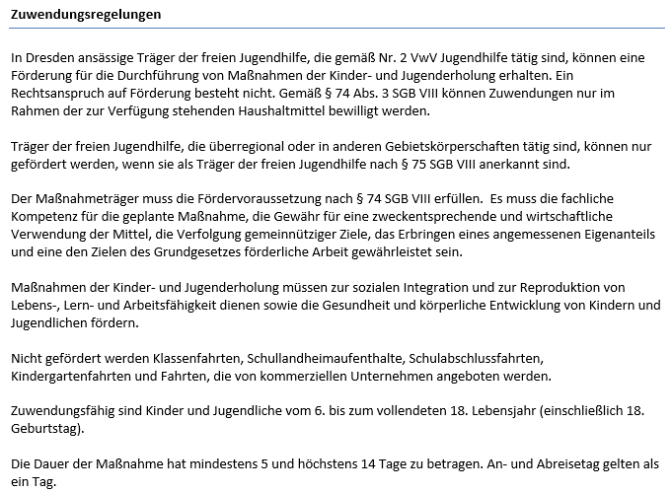
Landeshauptstadt Dresden - Jugendamt |  |  |  |  |  |  |  |  |  |  |  |  |  | Förderung von Trägern der freien Jugendhilfe

Maßnahmeträger (Name und Anschrift): |  |  |  |  |  |  |  |  |  |  | Aktenzeichen (sofern bekannt):

Antrags- und Bewilligungshörde: |  |  |  |  |  |  | Förderung von Maßnahmen der Kinder- und Jugenderholung (gemäß Nr. 3.2.4.5 VwV Jugendhilfe)
Landeshauptstadt Dresden
Jugendamt, Abt. Kinder-, Jugend- und
Familienförderung/SG Zuschusswesen
Postfach 12 00 20
01001 Dresden

Bedarfsanzeige |  |  |  | lfd. Nr.: |  |  | für den Ferienzeitraum: (Datum von-bis)
zu voraussichtlich benötigten Fördermitteln

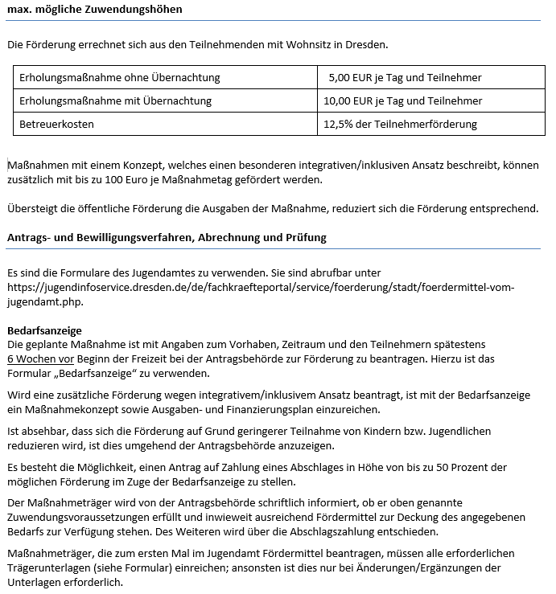
Maß- nah- me- Nr. | Maßnahmebezeichnung und Ort (z. B. Feriencamp am Schwielochsee): |  |  |  |  |  |  |  | Durchführungs- zeitraum:
 | Maßnahmetage (An- und Abreisetag = 1 Tag) |  |  | Anzahl der Teilnehmenden 6. - 18. Lebensjahr (bis zum 18. Geburtstag) |  |  |  | Fördermittelantrag wegen integra- tivem/inklusivem Ansatz (max. 100 Euro/ Maßnahmetag) |  |  | max. mögliche Förderung (10 bzw. 20 EUR pro Tag und Teiln. zzgl. Betreuerkosten 12,5% d. Teilnehmerförderung zzgl. Antrag wg. integr./inkl. Ansatz:
 | ohne Übernachtung | mit Übernachtung |  | ohne Übernachtung |  | mit Übernachtung
10,00 Euro jeTag und Teilnehmer
20,00 Euro jeTag und Teilnehmer
 |  |  |  |  |  |  |  |  |  | EUR |  |  | EUR

Maß- nah- me- Nr. | Maßnahmebezeichnung und Ort (z. B. Feriencamp am Schwielochsee): |  |  |  |  |  |  |  | Durchführungs- zeitraum:
 | Maßnahmetage (An- und Abreisetag = 1 Tag) |  |  | Anzahl der Teilnehmenden 6. - 18. Lebensjahr (bis zum 18. Geburtstag) |  |  |  | Fördermittelantrag wegen integra- tivem/inklusivem Ansatz (max. 100 Euro/ Maßnahmetag) |  |  | max. mögliche Förderung (10 bzw. 20 EUR pro Tag und Teiln. zzgl. Betreuerkosten 12,5% d. Teilnehmerförderung zzgl. Antrag wg. integr./inkl. Ansatz:
 | ohne Übernachtung | mit Übernachtung |  | ohne Übernachtung |  | mit Übernachtung
 |  |  |  |  |  |  |  |  |  | EUR |  |  | EUR

Bedarfsanzeige/vorläufiger Fördermittelantrag gesamt: |  |  |  |  |  | EUR | Antrag Abschlagszahlung (max. 50% des Fördermittelantrages): |  |  |  |  |  | EUR
Bankverbindung zur Überweisung der Fördermittel |  |  |  |  |  |  |  |  |  | Ansprechperson
Kontoinhaber: |  |  |  |  | IBAN: |  |  |  |  | (Name, Telefon-Nr., E-Mail-Adresse)

Folgende Unterlagen sind mit der Bedarfsanzeige einzureichen: |  |  |  |  |  |  |  |  |  |  |  | liegt der Behörde bereits vor (falls zutreffend ankreuzen)

Satzung/Ordnung/Gesellschaftervertrag
aktueller Vereins-/Handelsregisterauszug
Verzeichnis der Vorstandsmitglieder
Vertretungsberechtigung (Formular siehe Anlage)
Nachweis der Gemeinnützigkeit (i.d.R.Freistellungsbescheid vom Finanzamt)
Anerkennung als Träger der freien Jugendhilfe nach § 75 SGB VIII (notwendig bei Maßnahmeträgern, die nicht in Dresden ansässig sind)
bei integrativem/inklusivem Ansatz Maßnahmekonzept
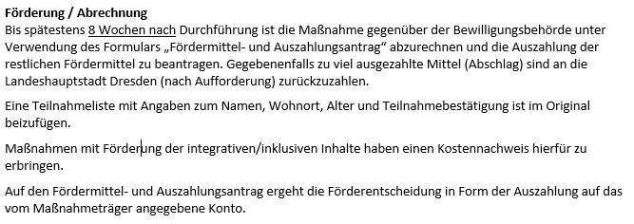
Fördermittelantrag wegen integrativem/inklusivem Ansatz -> Konzept/Ausgaben- und Finanzierungsplan

Erklärung des Antragstellers: Der Maßnahmeträger erklärt, dass die fachliche Kompetenz für die geplante Maßnahme gegeben ist, die Angaben realistisch und wirtschaftlich geplant sind, die Mittel zweckentsprechend und wirtschaftlich verwendet werden, gemeinnützige Ziele verfolgt werden und er eine den Zielen des Grundgesetzes förderliche Arbeit leistet. Der Maßnahmeträger versichert, dass die Kosten der Maßnahme höher sind als die öffentliche Förderung und umgehend angezeigt wird, wenn sich die geplante Teilnehmerzahl reduziert.

Datum |  |  | rechtsverbindliche Unterschrift(en) |  |  |  |  |  | in PC-Schrift

Verfahren, Zuwendungsvoraussetz
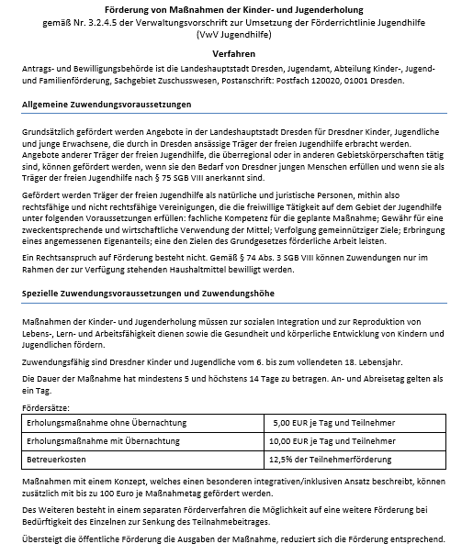
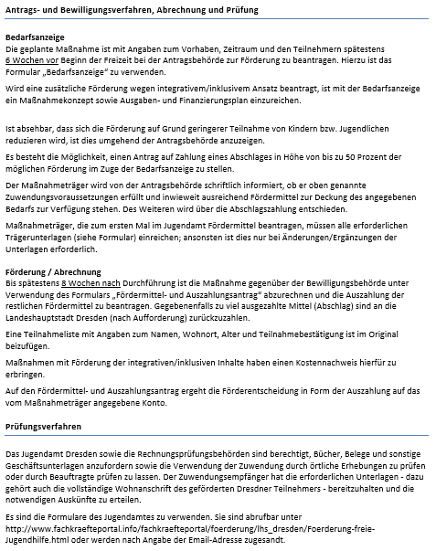

10,00 Euro jeTag und Teilnehmer

20,00 Euro jeTag und Teilnehmer

